01_SettingUserAccess di AAM
01. Setting User Akses di AAM
Berdasarkan konsep pembagian role yang ada maka jenis akses untuk aplikasi landing page dapat dikategorikan menjadi BPCD, CA, Customer Care, BM dan Public
select * from tbapplication where appid='065'
--Step 1
select * from tbapplication where appid='065'
--insert into tbapplication values ('065', 'Review Data Landing Page', 'Aplikasi untuk Review Data Landing Page', 0, 'http://10.10.5.41:8089/reviewlandingpage/welcome.aspx', 1)
--Step 2
select * from msgroup where groupid like '065%' order by groupid
--insert into msgroup values ('06500', 'BPCD', '', 1)
--insert into msgroup values ('06501', 'CA', '', 0)
--insert into msgroup values ('06502', 'Customer Care', '', 0)
--insert into msgroup values ('06503', 'BM', '', 0)
--insert into msgroup values ('06504', 'Public', '', 0)
--Step 3
select * from applicationAccess where appid='065' order by groupid
--insert applicationAccess values ('065', '06500', 1)
--insert applicationAccess values ('065', '06501', 1)
--insert applicationAccess values ('065', '06502', 1)
--insert applicationAccess values ('065', '06503', 1)
--insert applicationAccess values ('065', '06504', 1)
select * from usergroup
insert usergroup values('hans.sumanta', '06500', 1, 'hans.sumanta', getdate())

02_ProsesDataAwal
02. Proses Data Awal.
Aplikasi Landing Page memakai sumber data utama dari table tbldetail.
Tbldetail ini dibentuk dari table datafromchannel dan juga cbasslik.applicant
Proses penyusunan datanya adalah sebagai berikut :
Tahap | Keterangan
1 | Dapatkan data yang ada di datafromchannel tetapi belum ada di tbldetail. Data inilah yang diinser sebagai 'NEWDT' di tbldetail. Proses mendapatkan data 'NEWDT' ini akan dilakukan berdasarkan schedule atau bisa manual (klik button). Proses ini juga melakukan insert status 'NEWDT' ke table tblhistory
2 | Dapatkan data di cbasslik.applicant yang productid='CH' dan reffnumber tidak kosong. Data yang didapatkan in yang akan mengupdate table tbldetail pada status 'NEWDT' menjadi 'CBASC' Proses status menjadi 'CBASC' akan dilakukan by schedule atau bisa manual (klik button). Proses ini juga melakukan insert status 'CBASC' ke table tblhistory
-- Query Tahap 1
-- checking apakah datalanding page sudah ada di table tbdetail jika, belum ada maka insert sebagai 'NEWDT'
-- Hapus temp table jika sudah pernah ada
If object_id('tempdb..#newdata') is not null
begin
drop table #newdata
end
select
rtrim(ltrim(str(dc.idofthistable))) as ReffNumber,
dc.IdFromExternal as IdFromExternal,
'LANDP' as SourceId,
'NEWDT' as StatusId,
'' as StatusDate,
'' as CANote,
'' as CancelId,
'' as BMNote,
'Web' as UserId,
'' as CbassAppid,
'' as CbasScore,
'' as SlikColl,
'' as DukCapil,
'' as TeleScore,
dc.FirstName as FirstName,
dc.LastName as LastName,
dc.NationalID as NationalID,
dc.Mobile as Mobile,
dc.Email as Email,
dc.City as City,
dc.BirthDate as BirthDate,
dc.Gender as Gender,
dc.LoanAmount as LoanAmount,
dc.LoanTenure as LoanTenure,
dc.CreatedDate as FirstEntry,
dc.Collateral_Type as Collateral_Type,
'' as BranchId
into #newdata
from datafromchannel dc
left join tbldetail td on str(dc.idofthistable) = str(td.reffnumber)
where td.reffnumber is null
insert tbldetail
select * from #newdata
insert tblhistory
select rtrim(ltrim(reffnumber)), 'NEWDT' as Status, getdate() as StatusDate, 'Web' as UserId,
'' as BranchId from #newdata
-- select * from tbldetail
-- truncate table tbldetail
-- select * from tblhistory
-- truncate table tblhistory
return
-- Query Tahap 2
-- Hapus temp table jika sudah pernah ada
If object_id('tempdb..#cbasslik') is not null
begin
drop table #cbasslik
end
select * into #cbasslik from cbasslisk_applicant
where productid='CH'
update tbldetail
set statusid='CBASC'
where statusid='NEWDT' and reffnumber in
(
select
td.reffnumber
from tbldetail td
left join #cbasslik ca on str(td.reffnumber) = str(ca.reffnumber)
where ca.reffnumber is not null
)
insert tblhistory
select cs.reffnumber, 'CBASC' as Status, getdate() as StatusDate,
'CBAS' as UserId,'' as BranchId from #cbasslik cs
left join tblhistory th on cs.reffnumber = th.reffnumber and th.status='CBASC'
where th.reffnumber is null
return
-- select * from tbldetail
-- select * from tblhistory

Script create tbldetail
-- Script create tbldetail
-- drop table tbldetail
CREATE TABLE tbldetail
(
Seqno INT NOT NULL IDENTITY(1,1) PRIMARY KEY,
ReffNumber varchar(20),
IdFromExternal varchar(255),
SourceId varchar(30),
StatusId varchar(8),
StatusDate datetime,
CANote varchar(500),
CancelId varchar(6),
BMNote varchar(500),
UserId varchar(50),
FirstName varchar(150),
LastName varchar(150),
NationalID varchar(30),
Mobile varchar(25),
Email varchar(150),
City varchar(100),
BirthDate date,
Gender varchar(20),
LoanAmount numeric,
LoanTenure int,
FirstEntry datetime,
Collateral_Type varchar(20),
BranchId varchar(3)
)
-- script create tblhistory
CREATE TABLE tblhistory
(
HistoryId INT NOT NULL IDENTITY(1,1) PRIMARY KEY,
ReffNumber varchar(20),
Status varchar(10),
StatusDate datetime,
UserId varchar(50),
BranchId varchar(3)
)

Pada table datafromchannel terdapat field idofthistable, untuk selanjutnya field ini pada aplikasi landing page akan disebut sebagai reffnumber.
(Reffnumber digunakan juga untuk koneksi ke table applicant di database cbasslik).

03_SettingJenisStatusData
03. Setting Jenis Status Data

Tahapan/jenis status data disimpan di table tblstatus.
CREATE TABLE tblstatus
(
seqno INT,
statusid varchar(8),
statusname varchar(50),
statusdesc varchar(200)
)
drop table tblstatus
/*
'NEWDT' = 'New' → Data awal dari landing page'
'CBASC' = 'CBAS Checked' → Data awal yang sudah diolah CBAS/scoring
'RQSVY' = 'Request Survey' → Data yang sudah check CBAS dan setelah review CA dibuat request survey (PIC CA)
'DROPD' = 'Drop' , 'Data yang sudah check CBAS dan setelah review CA diputuskan tidak lanjut/drop (PIC CA)
'RDSVY' = 'Ready to Survey', 'Data Request Survey yang dikonfirmasi ke customer dan ingin proses dilakukan survey (PIC Customer Care/WAbot API)
'RQSCL' = 'Request to Cancel', 'Data Request Survey yang dikonfirmasi ke customer dan tidak ingin melanjutkan (PIC Customer Care/WAbot API)
'JJSVY' = 'Janji Survey'
‘CLSVY’ = ‘Cancel Survey’
*/
insert tblstatus values (10, 'NEWDT', 'New Data', 'Data awal penginputan dari halaman landing page Buana')
go
insert tblstatus values (20, 'CBASC', 'CBAS Checked', 'Data New yang sudah memiliki scoring (CBAS,dll.)')
go
insert tblstatus values (30, 'RQSVY', 'Request Survey', 'Status permintaan survey oleh CA')
go
insert tblstatus values (40, 'DROPD', 'Drop Data', 'Status data di drop oleh CA')
go
insert tblstatus values (50, 'RDSVY', 'Ready to Survey', 'Status konfirmasi lakukan survey dari user melalui WAbot API')
go
insert tblstatus values (60, 'RQSCL', 'Request to Cancel', 'Status konfirmasi cancel survey dari user melalui WAbot API')
go
insert tblstatus values (70, 'JJSVY', 'Janji Survey', 'Status oleh BM cabang untuk janji lakukan survey')
go
insert tblstatus values (80, 'CLSVY', 'Cancel Survey', 'Status oleh BM cabang karena ada pembatalan survey')
go
select * from tblstatus

04_SettingAksesRole
04. Setting Akses Role
Berdasarkan role yang sudah ditentukan, selanjutnya adalah menentukan status apa yang dapat diakses..
CREATE TABLE tblaccesslist
(
accessname varchar(50),
accessvalid varchar(200)
)
/*
drop table tblaccesslist
*/
select * from tblaccesslist
insert tblaccesslist values (
'BPCD' ,'(''NEWDT'', ''CBASC'',''RQSVY'', ''DROPD'', ''RDSVY'', ''RQSCL'', ''JJSVY'', ''CLSVY'')'
)
insert tblaccesslist values (
'CA', '(''CBASC'',''RQSVY'', ''DROPD'')'
)
insert tblaccesslist values (
'CustomerCare', '(''RQSVY'', ''RDSVY'', ''RQSCL'')'
)
insert tblaccesslist values (
'BM', '(''RDSVY'', ''JJSVY'', ''CLSVY'')'
)
insert tblaccesslist values (
'Public', '(''NEWDT'', ''CBASC'',''RQSVY'', ''DROPD'', ''RDSVY'', ''RQSCL'', ''JJSVY'', ''CLSVY'')'
)

update tblaccesslist
set accessvalid='(''CBASC'',''BMREQ'', ''RQSVY'', ''DROPD'', ''BMEND'')'
where accessname='CA'

insert tblstatus values (
90, 'BMREQ', 'Re-Request BM', 'Status request ulang oleh BM terhadap data yang di drop oleh CRA'
)

insert tblstatus values (
100, 'BMEND', 'Close by BM', 'Status Drop dari CRA yang kemudian disetujui oleh BM'
)

update tblaccesslist
set accessname='x_BM'
where accessname='BM' and isactive=0

insert tblaccesslist values ('BM', '(''DROPD'',''BMREQ'',''BMEND'')','1')

delete tblaccesslist where accessname='BM' and isactive=1

update tblaccesslist
set accessvalid='(''NEWDT'', ''CBASC'',''RQSVY'', ''DROPD'', ''BMREQ'', ''BMEND'')'
where accessname='BPCD'

Update terbaru
update tblaccesslist
set accessvalid='(''CBASC'', ''RQSVY'', ''DROPD'')'
where accessname='CA'

Data yang di re request BM tidak perlu masuk ke CA lagi.

05_Akses_User_Ke_Aplikasi
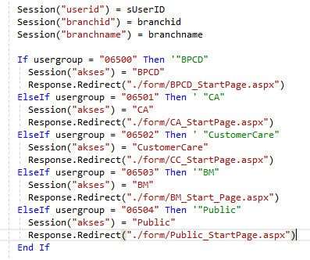
05. Akses User Ke Aplikasi

Akses ke aplikasi Landing Page adalah melalui Buana Passport.
Dengan Buana Passport ini, jenis role user dapat dikenali.
Setelah diketahui role nya, maka user akan di arahkan ke screen yang sesuai.
Proses identifikasi dan pengarahan (redirect) in terdapat di file welcome.aspx

07_Screen BPCD
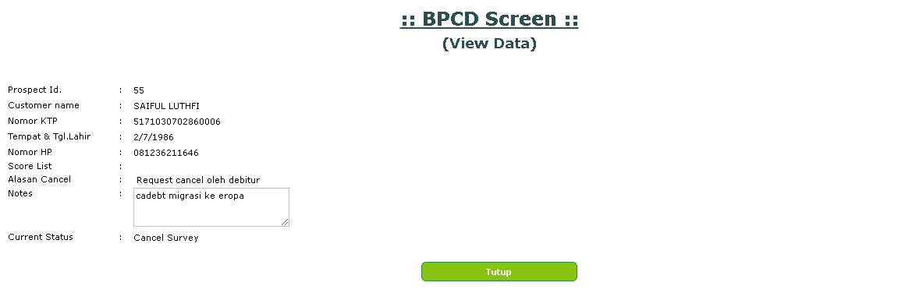
07. Screen BPCD

Screen BPCD dapat melihat semua data dengan berbagai status.
Saat ini akses BPCD hanya untuk view data saja.

Tampilan awal screen BPCD.

Tampilan setelah user klik tombol status data atau tombol search :

Tampilan view detail data :
Misalnya yng berstatus Janji Survey

Misalnya yang berstatus Cancel Survey

08_Screen_CA
08. Screen CA

Tampilan Awal Screen CA

Setelah klik pada tombol yang tersedia, baru akan muncul list datanya.

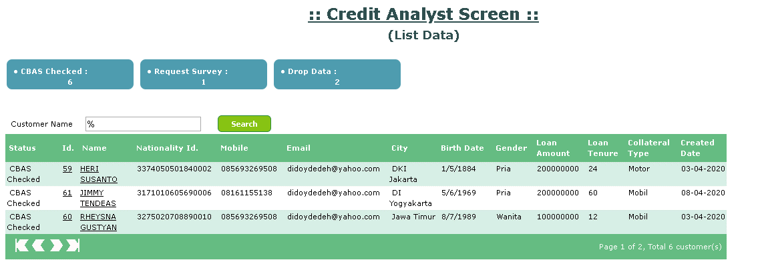

Data yang muncul pada screen CA ini sudah dibatasi hanya yang berstatus 'CBAS Checked', 'Request Survey' dan 'Drop Data'.

Selanjutnya untuk memberikan/mengubah status data, user lakukan klik pada kolom Id atau Name, akan muncul tampilan berikut :

Tampilann screen review :
Tampilan dibawah di bawah ini adalah ketika data belum di set status belum save data dengan status baru (masih CBASC).

Tampilan di bawah ini adalah tampilan setelah save data (setelah berubah status (RQSVY/DROPD), ketika data dipanggil ulang).

 | Berdasarkan memo

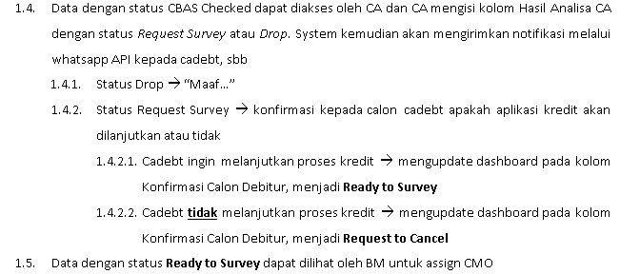

 | Maka secara konsep memo, memang tidak ada screen untuk customer case tetapi untuk keperluan testing di development maka form customer care dibuat sementara.
 | Dibuat sementara, untuk menunggu cara/metode pengiriman pesan ke cadebt dan mengolah jawaban cadebt disiapkan.

10_Screen_BM
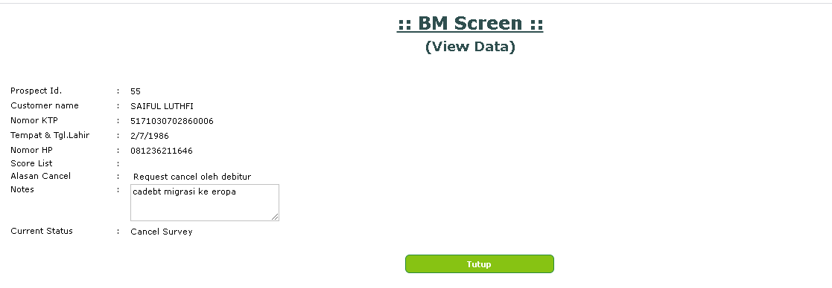
CREATE TABLE tblcancelcause
(
cancelid varchar(6) PRIMARY KEY,
canceldesc varchar(100)
)
--select * from tblcancelcause order by cancelid
--truncate table tblcancelcause
--insert tblcancelcause values ('', '(No Cancel)')
--insert tblcancelcause values ('debcan', 'Request cancel oleh debitur')
--insert tblcancelcause values ('nocntc', 'Kontak tidak dapat dihubungi')
alter PROCEDURE displaycancelcause
@var1 varchar(3)
as
select cancelid, canceldesc from tblcancelcause order by cancelid
10. Screen BM

Secara umum screen BM ini sama seperti screen CA.
Yang membedakan adalah adanya pilihan penyebab dibatalkannya survey.

Untuk menampung jenis-jenis penyebab pembatalan survey, maka dibuat table tblcancelcause.

Tampilan screen BM

Tampilan screen setelah klik button atau setelah klik Search

Tampilan detail data :
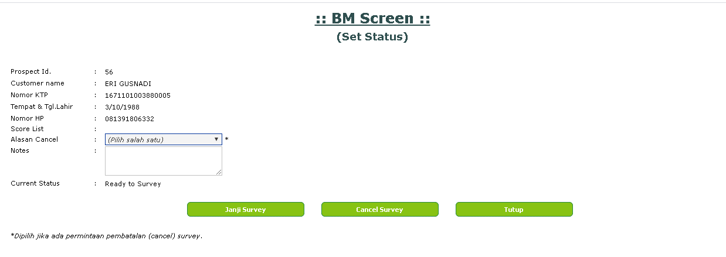

Pada form disediakan pilihan alasan pembatalan/cancel survey.
Telah ada validasi pilihan Alasan Cancel harus ada jika hendak membuat status Cancel Survey.

Tampilan form dengan data berstatus Janji Survey
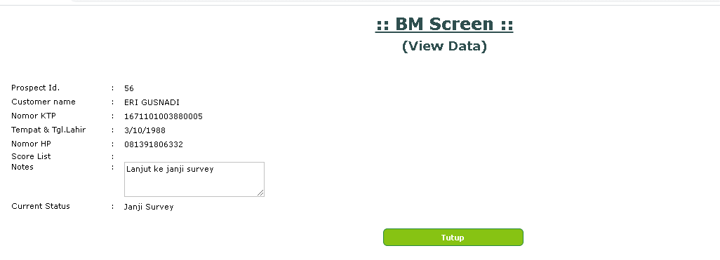

Tampilan form dengan data berstatu Cancel Survey

Lain-Lain_Catatan
URL
Url untuk membuka tab window yang menampilan data menggunakan iddata yang di encrypt.

Tampilan paging.
Jika data tidak ditemukan atau data hanya satu row maka tidak dimunculkan button paging.

select * from usergroup where userid='hans.sumanta' and groupid like '065%'
--insert usergroup values('hans.sumanta', '06500', 1, 'hans.sumanta', getdate())
update usergroup
set groupid='06502'
where userid='hans.sumanta' and groupid like '06501'
update usergroup
set groupid='06501'
where userid='hans.sumanta' and groupid like '06502'
update usergroup
set groupid='06503'
where userid='hans.sumanta' and groupid like '06502'
update tbldetail
set statusid='RDSVY'
where reffnumber in (56,59)
update tblhistory
set status='RDSVY'
where reffnumber in (56,59)

Schedule Job
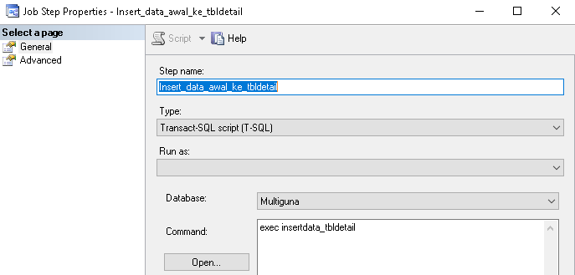
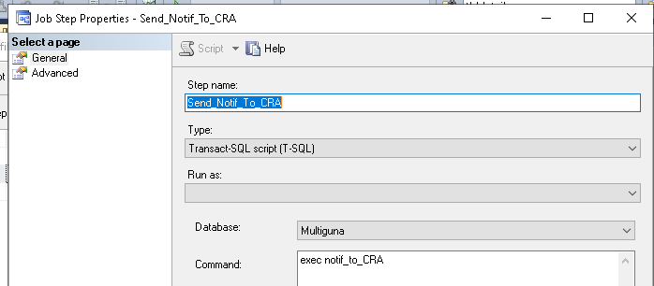
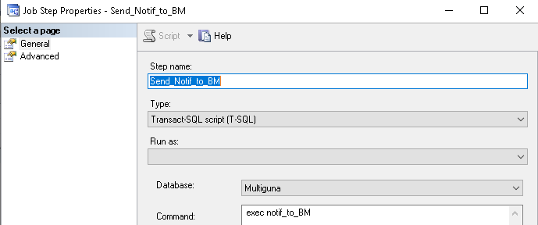
1 | Copy data terbaru dari tabel dataFromChannel ke table tbldetail, sekaligus untuk tblhistory nya.
2 | sekalian dengan proses notifikasi email, update data di table tbldetail dan insert data history terkait perubahan status dari NEWDT menjadi CBASC

WA
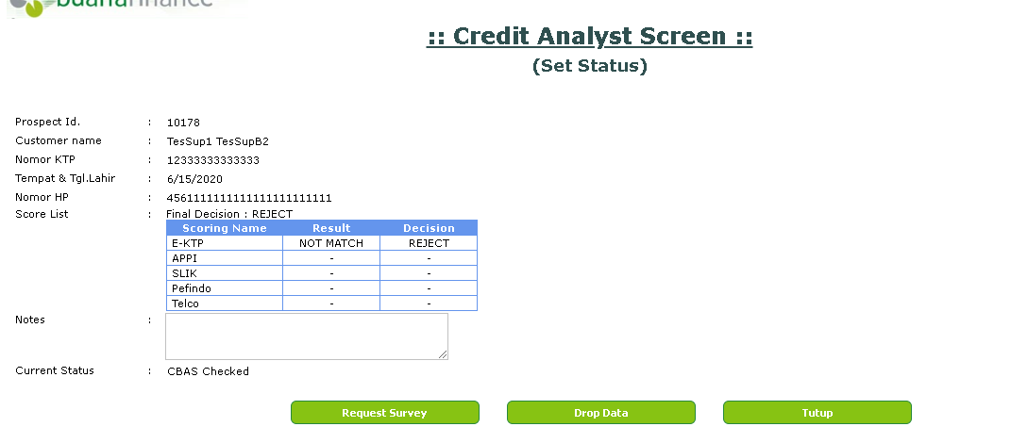
Pengiriman WA di picu oleh klik button Request Survey di screen CRA yang create status RQSVY.
Pengiriman WA dengan mengirim reffnumber, name, waid dan messagercv ke http://10.10.1.88:9999/BnF/MG/InsertRequest.
Request pengiriman WA tercatat di tabel MG_Request (10.10.7.9 Whatsapp)

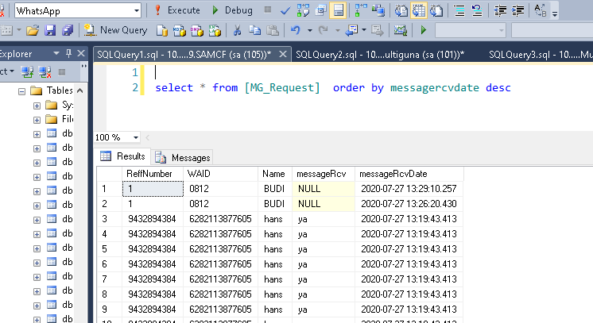

Setelah WA terkirim dan ada respond (Ya/Tidak), selanjutkan SP yang di execute adalah usp_upd_MG_Request.
Pada sp usp_upd_MG_Request ini, selain dicatat log respond juga update tbldetail dan tblhistory.
Selain itu juga dilakukan pengiriman email notifikasi ke BM ( exec notif_to_BM) hanya untuk respond WA yang menyatakan Ya.

